상품제안서
[포트메리온] 보타닉가든 파스타볼 2P 세트 | 상품코드: S45722

 |  |  |  |  |  |  | 02-713-8555 | www.synergygift.co.kr
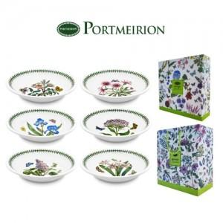

【상세/제작정보】 | <p><span style="font-size: 14pt;">※ 파스타볼 디자인 랜덤 출고됩니다.</span></p>

【인쇄/포장옵션】 | 스티커 / 쇼핑백동봉

【공급단가】 | 수량 | 10~ | 50~ | 100~ | 300~ | 500~
*VAT별도 | 단가 | 41,200원 | 37,400원 | 36,400원 | 35,500원 | 34,800원

【상품 URL】 | https://www.synergygift.co.kr:443/src/goods_detail.php?gdno=45722

